关系图
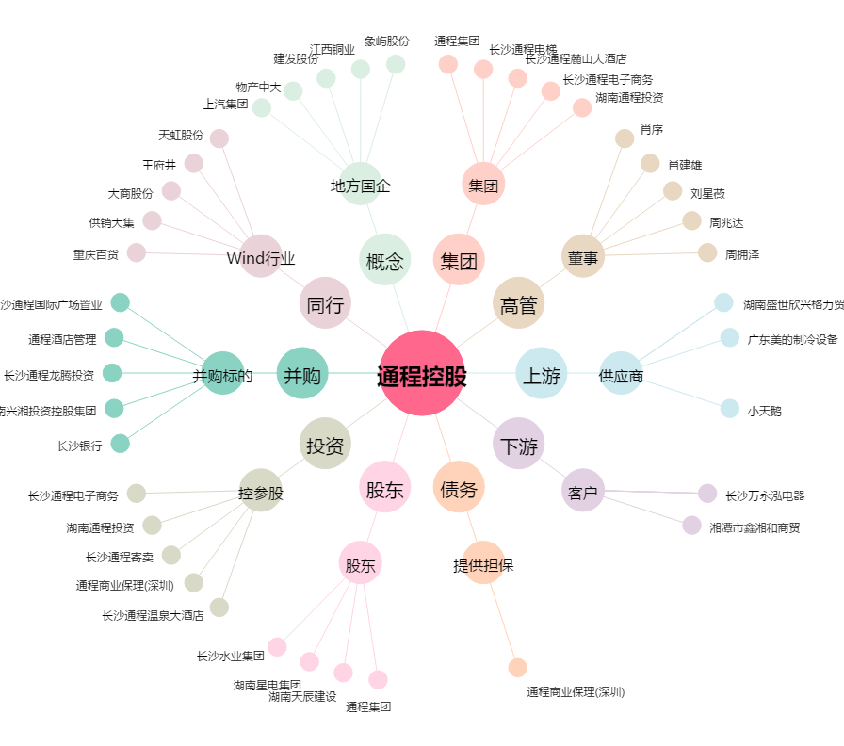
通程控股[000419.SZ] - 关系概览图

